Sheet2
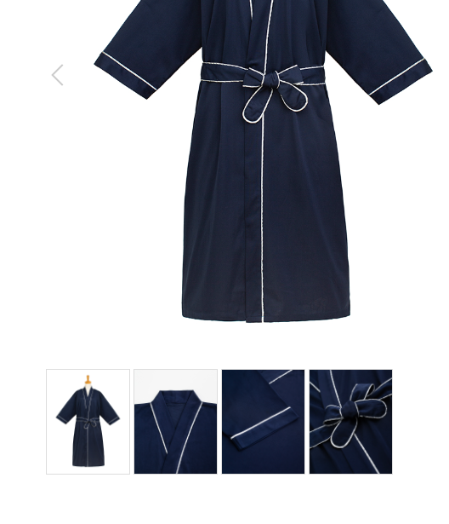
ワークエプロン
製品番号: | GS-AP002
分類 | ワークエプロン
素材： | ポリエステル80％/ 綿20％

面料放到细节下

 |  | 1.修饰图片，去掉小胳膊，小夹子，背景
 |  | 2.本章图片有细节图。 | 图例如下

